第1図 CIグラフ
第１図 景気動向指数 （かがわCI） グラフ

 |  | （2015年＝100）
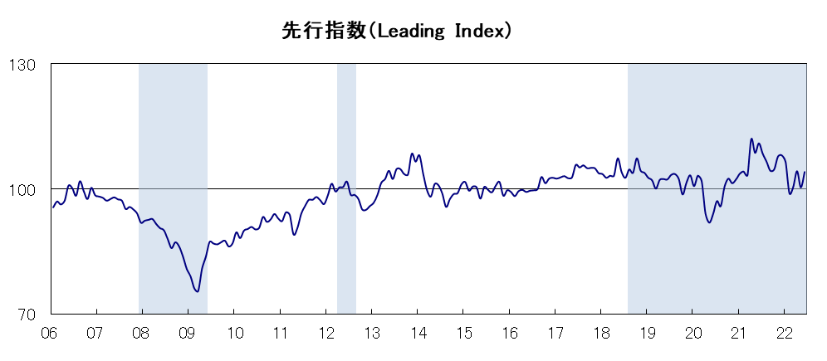

年

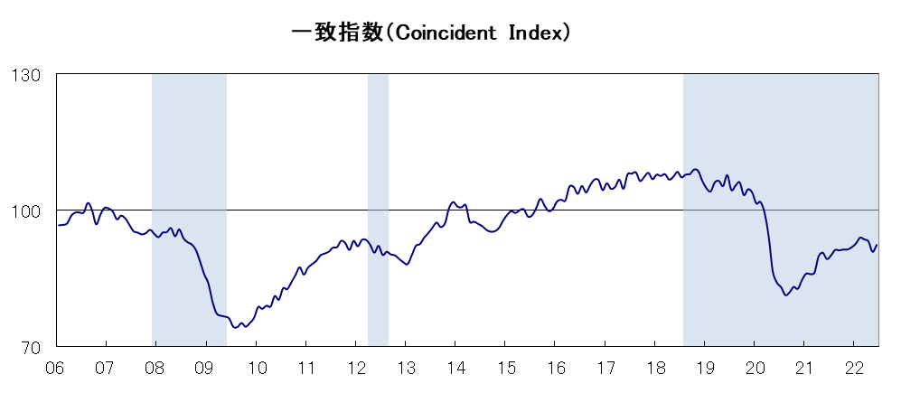

年

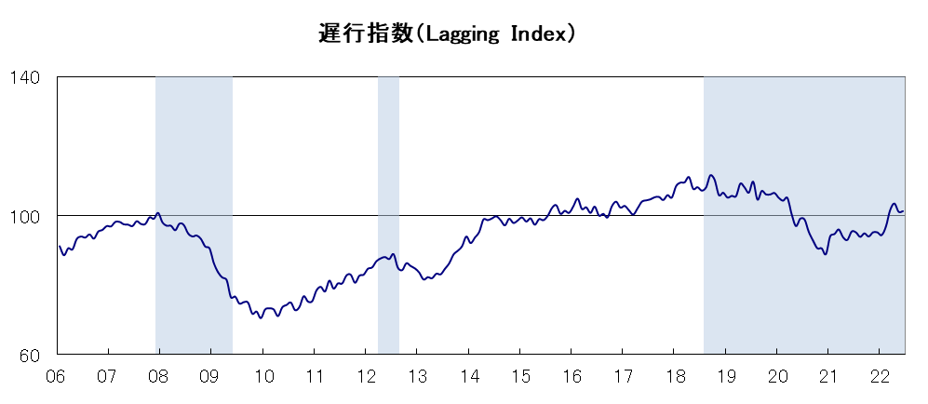

年

【注】 | グラフのシャドウ部分は景気後退期を示しています。
 | 景気の山谷の日付については、最新月報５ページの「景気基準日付」を参照してください。

第2図 DIグラフ
第２図 景気動向指数（ＤＩ）グラフ
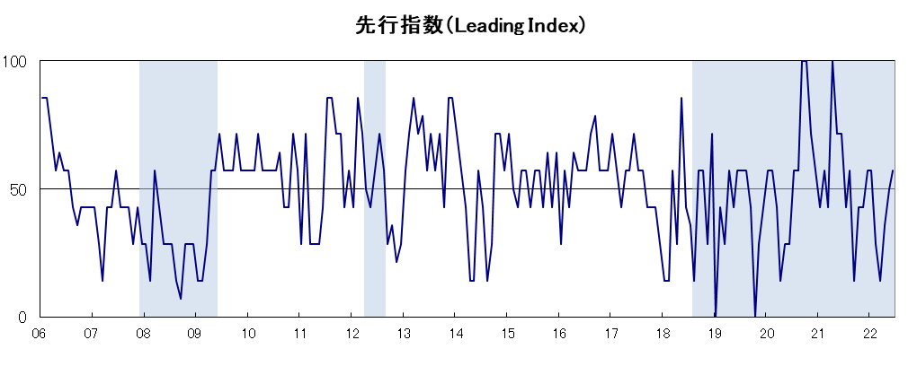

年
年
年

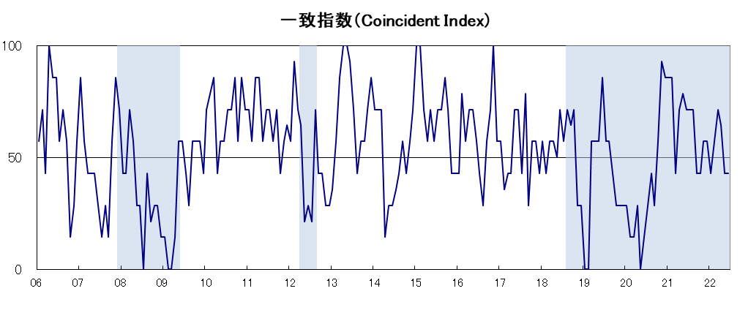

年
年
年

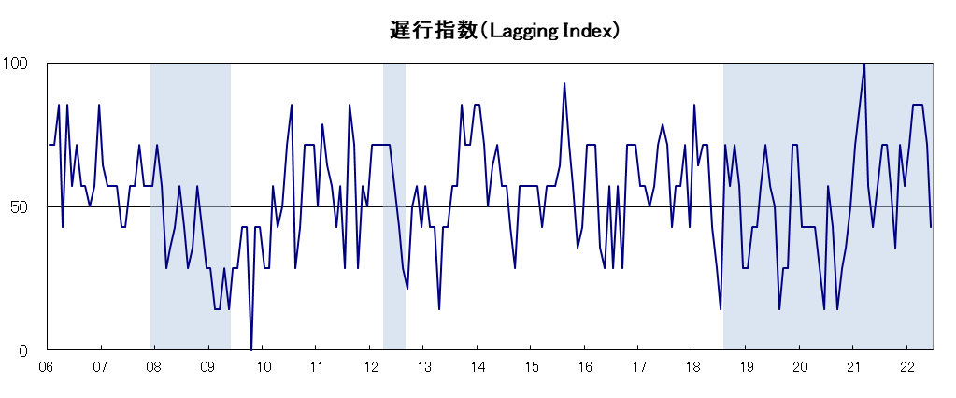

年
年
年

【注】 | 各グラフのシャドウ部分は、景気後退期を示しています。
 | 景気の山谷の日付については、最新月報５ページの「景気基準日付」を参照してください。

第3図 DI累積グラフ
 | 第３図 景気動向指数（ＤＩ）累積グラフ

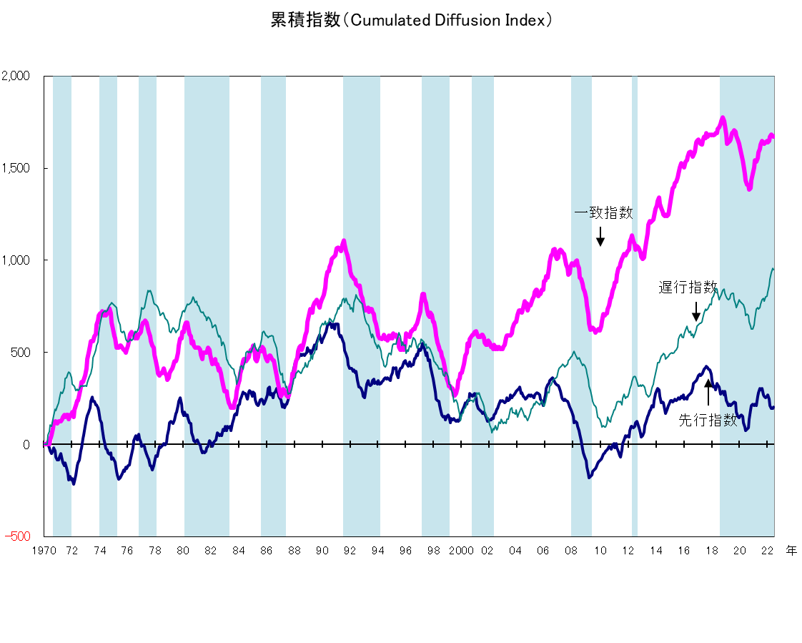

【注１】 | シャドウ部分は景気の後退局面を示しています。
 | 景気の山谷の日付については、最新月報５ページの「景気基準日付」を参照してください。

【注２】 | 累積ＤＩは１９７０年３月を０として、各月のＤＩの値を各系列ごとに次の式により
 | 累積したものです。

 | （累積ＤＩ）t＝（累積ＤＩ）t-1＋（ＤＩt－50）

